Hinnatabel
Hinnatabel |  |  |  | kuupäev: | 2026-05-07 | lisa 1
Objekt: | Eramu aia taastamine
Aadress:
Tellija: | KÜ

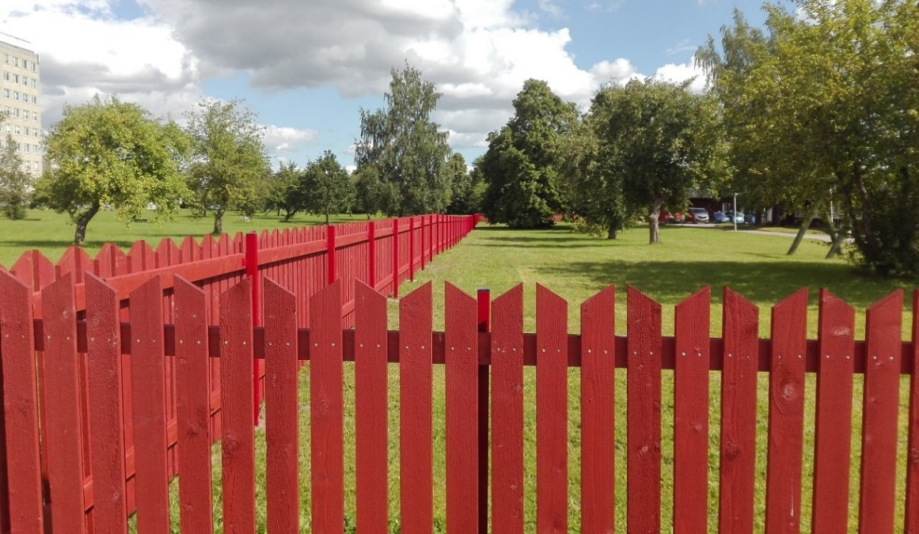
jrk nr | Kululiik | Maht | Ühik | Ühikhinne | Summa | Märkused
1 | Ettevalmistus
1.1 | aia Lammutamine ja utiliseerimine | 93 | jm |  | 0.00 | Aia moodulite eemaldimine metall postidelt ja utiliseerimine - ol olevad metallpostid säilivad.
1.2 | Geodeetilised tööd - krundi piiiride märkimiseks | 1 | kmpl |  | 0.00 | Tellida geodeet, kes märgib maha krundi piirid
2 | Aed 1 ( Bokside vaheline madal aed) (vt. skets)
2.1 | Uue madala puitlippaia ehitus ( 18jm, uute postidega). | 18 | jm |  | 0.00 | Uus vertikaalne puitlippaed, madal ca 1-1.5m Arvestada sh ilmastikukindlate kinnitusmaterjalidega ning uute postide paigaldamisega. Värvida pruuniks. | Madal aed bokside vahel - ca 1.5m kõrgune,
3 | Aed 2 (vt. skets)
3.1 | Metallpostide värvimine (d70x1150mm) (2) | 25 | kmpl |  | 0.00 | Metallpostide puhastamine ja värvimine roostevaba värviga
3.2 | Metallpost + paigaldus ( ümmargune) | 1 | kmpl |  | 0.00 | Metallposti paogaldamine, sh kaevamine, betoneerimine, värvimine roostevaba värviga.
3.3 | aiamoodul 1-22 (vt. skets ja aia näidis) | 22 | kmpl |  | 0.00 | Spetsid ja jooniste näidised on manusega kaasas. Analoogselt olemasoleva aiaga. Värvus kas immutatud pruun või tumepruun värv * võib ka pakkuda saadamat varianti
3.4 | Aia ehitustööd ( 22 moodulit, paigaldada uute postide vahele). | 22 | tk |  | 0.00 | Uus puitlippaed, Arvestatud sh ilmastikukindlate kinnitusmaterjalidega.
3.6 | Jalgvärav 2 ( 1000x1200) | 1 | kmpl |  | 0.00 | Paikneb aiamooduli nr. 5 juures, pääsuga Kuusekese tänavale. Lukustatav koos võtmetega või kiibiga ( min. 12 kmpl)
3 | Aed 3 hoovis ühismaal (vt. skets)
3.1 | Metallist Aiamoodul 3D ( 1300 x 5000) | 4 | jm |  | 0.00 | Peaks koosneba 1-2 moodulist, mida saab liigutada ( eest ära tõsta või pöördavanev) Tegemist on ühismaaga mida ei saa blokeerida kuid soovime tagada läbipääsu sh jalgsi.
3.2 | Metallpost + paigaldus | 3 | kmpl |  | 0.00 | Metallposti paigaldamine, sh kaevamine, betoneerimine, värvimine roostevaba värviga.
3.3 | Lukustatav 3D jalgvärav | 1 | kmpl |  | 0.00 | Kas siis eraldi lukustatav pöörd-avanev aiamoodul või siis eraldi jalgvärav koos lihtsa lukustamisega(sama mis jalgväeaval)
4 | Aed/tõkkepuu 4 (vt. skets)
4.1 | ol.ol Auto tõkkepuu ümber tõstmine ca -1-2 meetrit | 1 | kmpl |  | 0.00 | Olemasoleva tõkkepuu paremni paigutamine. Eeldab pisemat asfalteerimist olemasoleva augu katmiseks ning kaabli ümber vedamist uude asukohta.
5 | Elektritööd ja valgustus
5.1 | Majaesistele aedadele aia külge kinnitatavad valgustid | 1 | kmpl |  | 0.00 | Valgusti toob tellija ca 12-13tk. valgustite paigaldus ja olemasoleva kaabeldusest pikendamist/jätkamist. Olemasoleva kaableduse maa alla paigaldamine (hetkel aia küljes)
6 | Üldkulud
6.1 | Prügi utiliseerimine | 1 | kmpl |  | 0.00
6.2 | Vesi ja elekter | 1 | kmpl |  | 0.00 | Tellija kulu

 | KOKKU |  |  |  | 0 EUR
 | Käibemaks 24% |  |  |  | 0 EUR
 |  |  |  |  | 0 EUR

 | Märkused: |  |  | Pakkumise koostas:
 | NB: joonised ja näidised on subjektiivsed. Töö tegijal kindlasti kõik töölõigud ja joonised ületäpsustada.
 | NB: tootmisjoonised pakub välja töö tegija

